Лист1
ID | 1 | 2 | 3 | 4 | 5 | 6 | 7 | 8 | 9 | 10 | 11 | 12 | 13 | 14 | 15 | 16 | 17 | 18 | 19 | 20 | 21 | 22
Summary | Кнопка закрити браузер не домальована | Немає тіні від другої букви О | Категорія "Hooping" тут не ді чого | Категорія Untitled з зайвим символом")" | Відсутня кнопка щоб відкрити нову вкладку | Анімація завантаження сайту не повинна бути тут, замість неї повинна бути кнопака налаштування браузера | Категорія New розташована вище за інші | Цієї полоси тут не повинно бути, так як користувач знаходиться на цій сторінці | Знак не відповідає дійсності, користувач знаходиться у вкладці Google | Кнопка more повинна бути з великої букви, і з перевернутим знаком біля неї | Дві полоски | | після пункту Google відокремлюють на два різних пункта Google search | Назва пункту Google повинно бути без літери i | Під пунктом Google відсутня полоса | Пункти Search і Setting не відокремлення один від одної | Відсутня веб строка | Gooogle має 3 букви о, замість двух | Im feeling Unlucky, не той текст що мав би бути) | Кнопка не повинна бути виділеня як основна | Слово Done продубльовано | Слово Language написано невірно | Відсутні кнопки екранної клавіатури і голосового пошуку | Строка пошуку починається з самого лівого краю екрану
Screen | 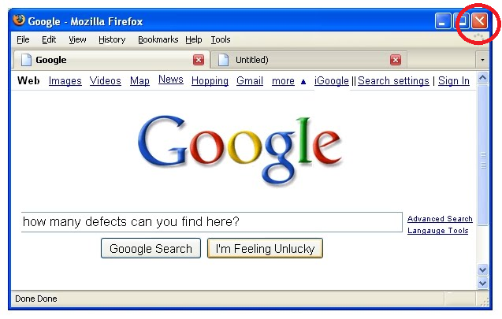 | 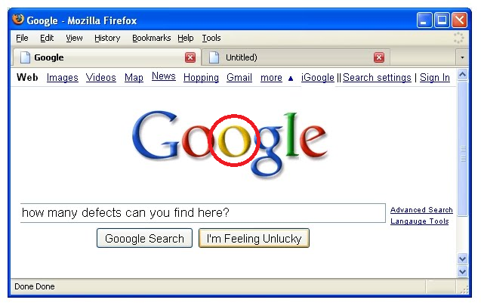 | 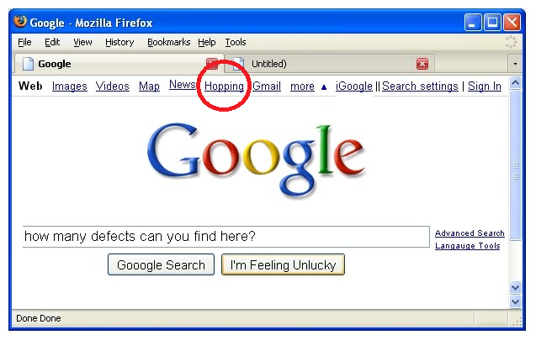 | 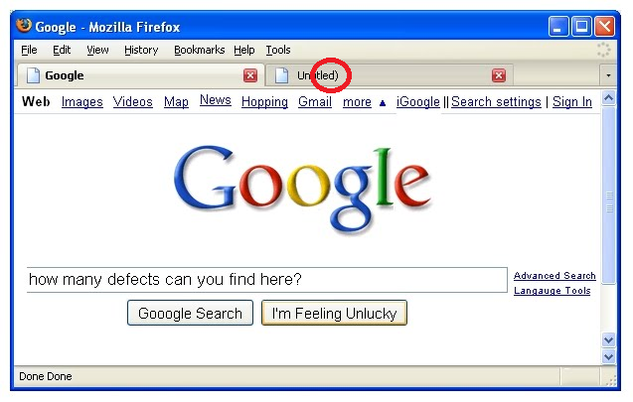 | 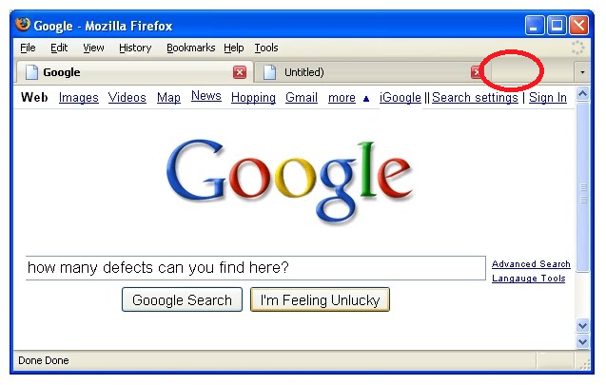 | 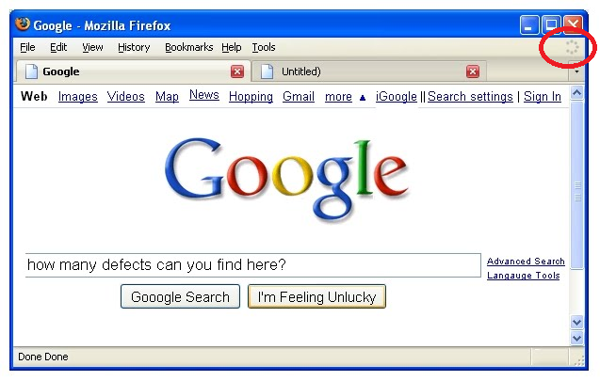 | 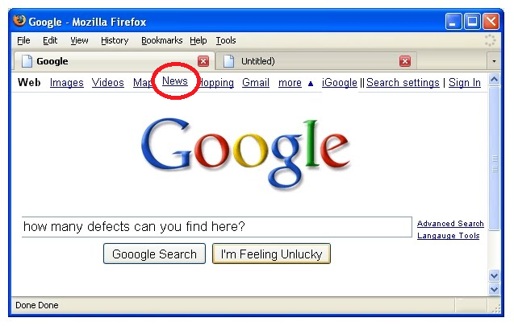 | 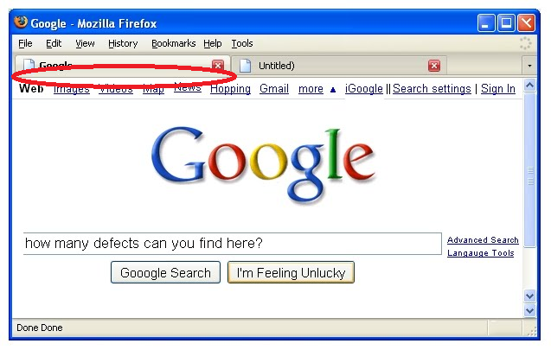 | 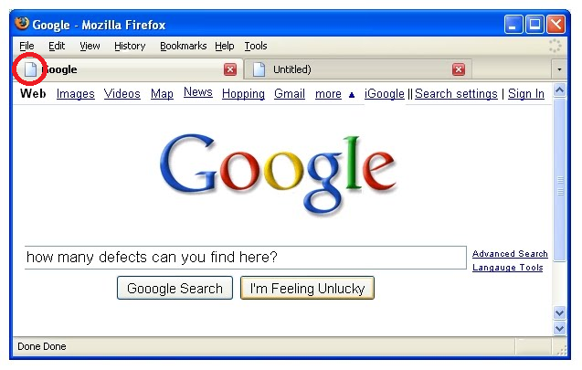 | 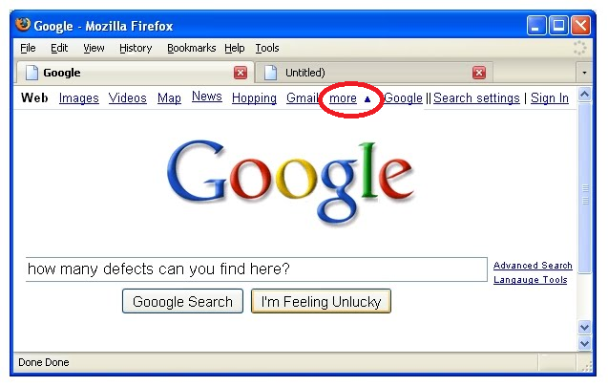 | 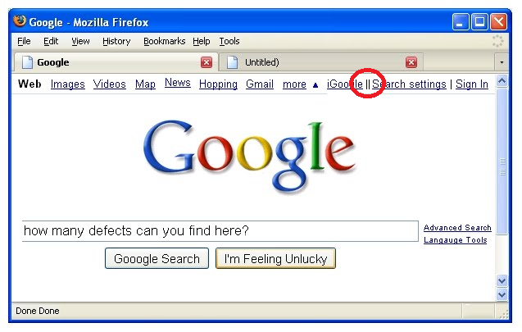 | 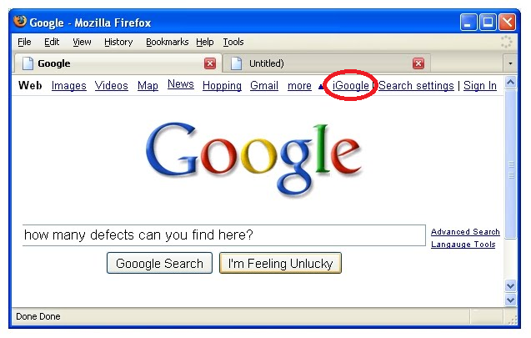 | 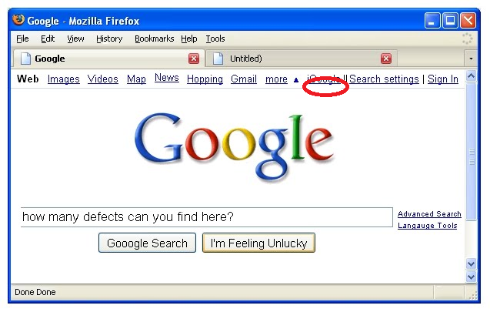 | 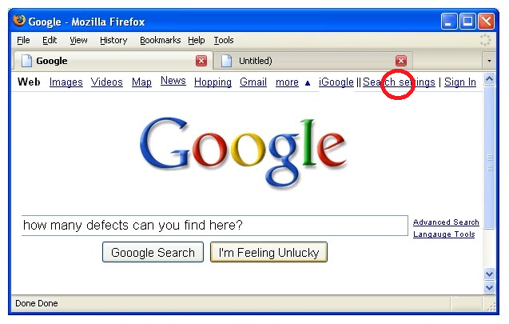 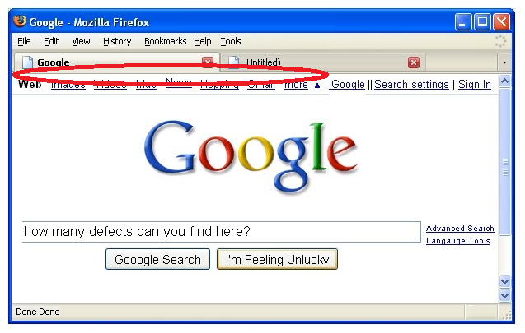 |  | 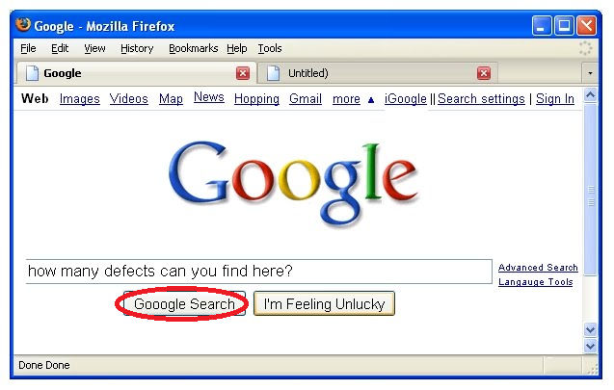 | 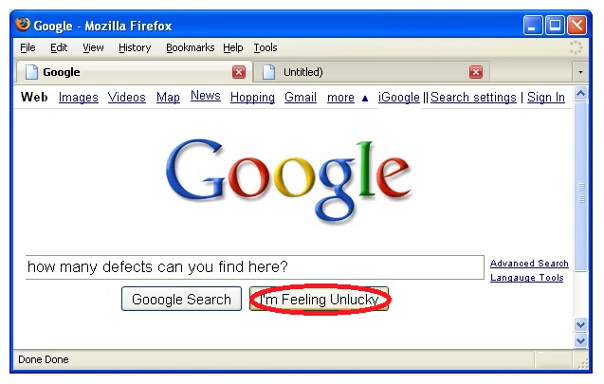 |  | 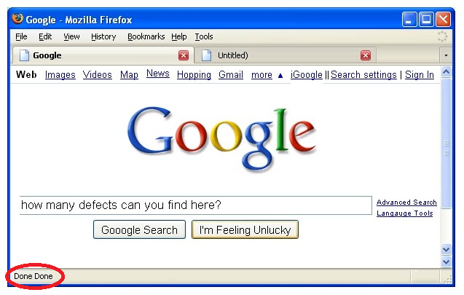 | 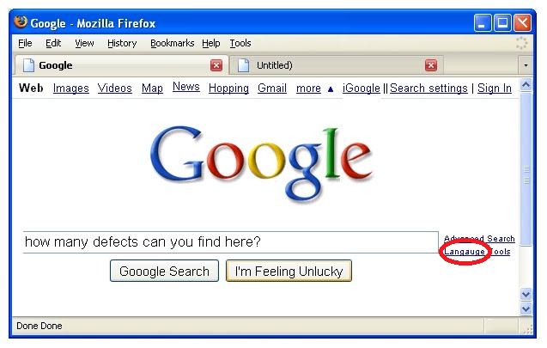 | 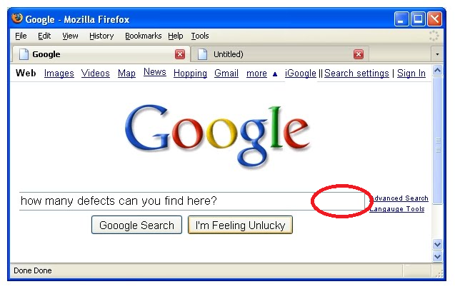 | 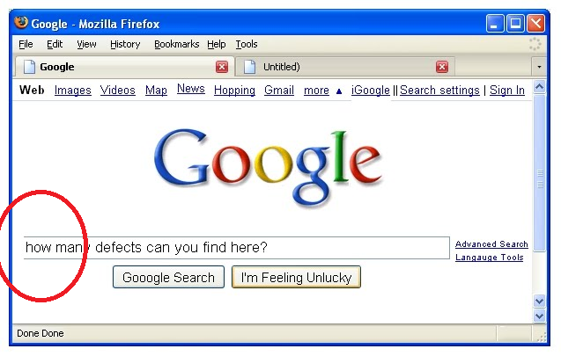
Severity | Low | Low | High | Low | High | High | Medium | Medium | Low | High | Medium | Low | Low | High | Critical | Medium | Medium | Medium | Low | Low | High | High
Priority | Hidh | High | High | High | High | High | Medium | Medium | Medium | High | High | Low | Medium | High | Critical | High | High | Medium | Medium | Medium | High | High
Type | UI | UI | Logical | UI | Functional | Usability | UI | UI | Usability | Functional | Functional | Usability | UI | Usability | Usability | Localisation | Localisation | Functional | UI | Localisation | UI | UI

